Sheet1
Weerstanden | R1(kHz) | R2(kHz) | Pa1(kHz) | Pb1(kHz) | C(nF) | TL(ms) | TH(ms) | Freq(Hz) | Duty cycle
 | 2.2 | 2.2 | 2.5 | 2.5 | 1 | 0.0032618 | 0.0065236 | 102193.06313 | 66.666666667 |  | Frequentie = totale frequentie
 | 2.2 | 8.2 | 2.5 | 2.5 | 1 | 0.0074258 | 0.0106876 | 55207.746751 | 59.003831418
 | 2.2 | 18 | 2.5 | 2.5 | 1 | 0.014227 | 0.0174888 | 31530.026044 | 55.142231947
 | 8.2 | 2.2 | 2.5 | 2.5 | 1 | 0.0032618 | 0.0106876 | 71687.671154 | 76.616915423
 | 8.2 | 8.2 | 2.5 | 2.5 | 1 | 0.0074258 | 0.0148516 | 44888.541751 | 66.666666667
 | 8.2 | 18 | 2.5 | 2.5 | 1 | 0.014227 | 0.0216528 | 27870.8354 | 60.348162476
 | 18 | 2.2 | 2.5 | 2.5 | 1 | 0.0032618 | 0.0174888 | 48191.377599 | 84.280936455
 | 18 | 8.2 | 2.5 | 2.5 | 1 | 0.0074258 | 0.0216528 | 34389.551079 | 74.46300716
 | 18 | 18 | 2.5 | 2.5 | 1 | 0.014227 | 0.028454 | 23429.629109 | 66.666666667
 | 2.2 | 2.2 | 2.5 | 2.5 | 10 | 0.032618 | 0.065236 | 10219.306313 | 66.666666667
 | 2.2 | 8.2 | 2.5 | 2.5 | 10 | 0.074258 | 0.106876 | 5520.7746751 | 59.003831418
 | 2.2 | 18 | 2.5 | 2.5 | 10 | 0.14227 | 0.174888 | 3153.0026044 | 55.142231947
 | 8.2 | 2.2 | 2.5 | 2.5 | 10 | 0.032618 | 0.106876 | 7168.7671154 | 76.616915423
 | 8.2 | 8.2 | 2.5 | 2.5 | 10 | 0.074258 | 0.148516 | 4488.8541751 | 66.666666667
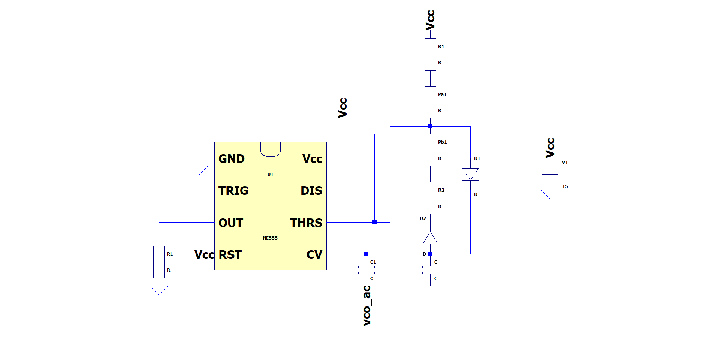
 | 8.2 | 18 | 2.5 | 2.5 | 10 | 0.14227 | 0.216528 | 2787.08354 | 60.348162476
 | 18 | 2.2 | 2.5 | 2.5 | 10 | 0.032618 | 0.174888 | 4819.1377599 | 84.280936455
 | 18 | 8.2 | 2.5 | 2.5 | 10 | 0.074258 | 0.216528 | 3438.9551079 | 74.46300716
 | 18 | 18 | 2.5 | 2.5 | 10 | 0.14227 | 0.28454 | 2342.9629109 | 66.666666667
 | 2.2 | 2.2 | 2.5 | 2.5 | 100 | 0.32618 | 0.65236 | 1021.9306313 | 66.666666667
 | 2.2 | 8.2 | 2.5 | 2.5 | 100 | 0.74258 | 1.06876 | 552.07746751 | 59.003831418
 | 2.2 | 18 | 2.5 | 2.5 | 100 | 1.4227 | 1.74888 | 315.30026044 | 55.142231947
 | 8.2 | 2.2 | 2.5 | 2.5 | 100 | 0.32618 | 1.06876 | 716.87671154 | 76.616915423
 | 8.2 | 8.2 | 2.5 | 2.5 | 100 | 0.74258 | 1.48516 | 448.88541751 | 66.666666667
 | 8.2 | 18 | 2.5 | 2.5 | 100 | 1.4227 | 2.16528 | 278.708354 | 60.348162476
 | 18 | 2.2 | 2.5 | 2.5 | 100 | 0.32618 | 1.74888 | 481.91377599 | 84.280936455
 | 18 | 8.2 | 2.5 | 2.5 | 100 | 0.74258 | 2.16528 | 343.89551079 | 74.46300716
 | 18 | 18 | 2.5 | 2.5 | 100 | 1.4227 | 2.8454 | 234.29629109 | 66.666666667 | 555_1
 | 1 | 1 | 2.5 | 2.5 | 100 | 0.2429 | 0.4858 | 1372.3068478 | 66.666666667
 | 10000 |  |  |  | 1 | 0 | 6.94 | 144.09221902 | 100
 | 5.6 | 5.6 | 2.99 | 2.01 | 1.5 | 0.00792201 | 0.0168642 | 40345.014425 | 68.038639227 | 555_2

 |  |  |  |  |  |  |  | 1666.6666667
 |  |  |  | 5

 |  |  |  |  |  |  |  | 0.72

 |  |  |  |  |  | 0.62962963014

